Feuil1
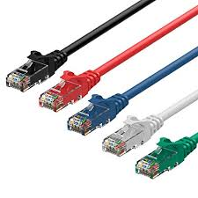
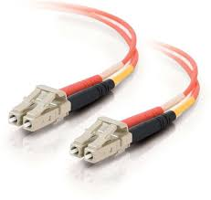
 | Nom | Materiel | routeurs | firewall | borne Wifi |  | adresse MAC
Couche 1 | adresse mac rj45 fibre optique

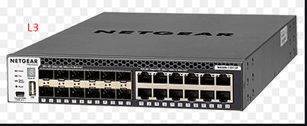
Couche 2 | switch et multilayer switch
 |  |  |  |  |  |  | Switch
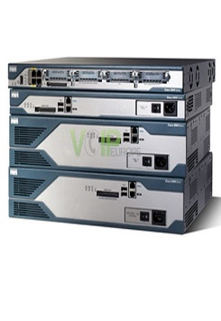
Couche 3 | routeurs

 |  |  | Multilayer switch
Couche 4 | borne wifi
 |  |  |  |  |  | RJ45 |  | fibre optique
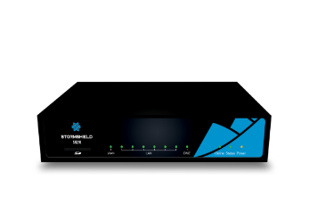

Couche 5 | firewall

Couche 6



Couche 7

